数据协议转化（上报）
分析列子(mqtt协议场景,其他场景暂时不管)
 |  | 具体设备 |  | 数据转换
 |  | wiff |  |  | s
 | 数据1 | {objectName：热点1，timestamp:5698123456,conNum:100,uslen:1,ulenUnite:小时} | 订阅主题3 |  | 数据模型 | 数据1 | {
{
设备：值。
: 值。
自动}
 |  |  |  |  |  |  | obj：热点1,
 |  |  |  |  |  |  | times: 5698123456，
 |  | LED (A厂商） |  |  |  |  | tags:[{conNum:100,uslen:1,ulenUnite:小时} ]
 | 数据2 | {on：led1，timestamp:5698123456,lightUp:20,ulenUnite:小时，test:120} |  |  |  |  | }
 |  | LED (B厂商）
 | 数据3 | {onxxx：led1，timestamp:5698123456,lightUp:20,ulenUnite:小时} | 订阅主题1 |  |  | 数据2 | {
 | 数据4 | {onxxx：led1，timestamp:5698123456,xxx:20,ulenUnite:小时} | 订阅主题2 |  |  |  | obj：led1,
 |  |  |  |  |  |  | times: 5698123456，
 |  |  |  |  |  |  | tags:[{lightUp:20,ulenUnite:小时} ]
 |  |  |  |  |  |  | }

 |  |  |  |  |  | 推导出工作项
 |  |  |  |  |  |  | 1，系统启动加载所有任务（获取呐管的主题） |  |  |  | queryObject() | 可以模拟写死

 |  |  |  |  |  |  | 2，把所有主题（TASK）丢给 线程池
 |  |  |  |  |  |  |  | 2000 *3 | 6000
 |  |  |  |  |  |  |  | 2000*5 | 10000
 |  |  |  |  |  |  |  |  |  | nio mina
 |  |  |  |  |  |  |  |  |  | netty
 |  |  |  |  |  |  |  |  |  | 普通线程池
 |  |  |  |  |  |  | 3,task的实现的封装
 |  |  |  |  |  |  |  | 得到订阅的设备数据，设备编号
 |  |  |  |  |  |  |  | 根据设备编号，获取设备的设备信息，获取设备模型信息
 |  |  |  |  |  |  |  | 设备数据根据设备模型转化为系统统一的数据结构
 |  |  |  |  |  |  |  | 将转化结果输出到KAFKA

 |  |  |  |  |  |  |  |  |  |  |  | 可以模拟写死

设备管理 - 设备注册、建模、主题管理
 | 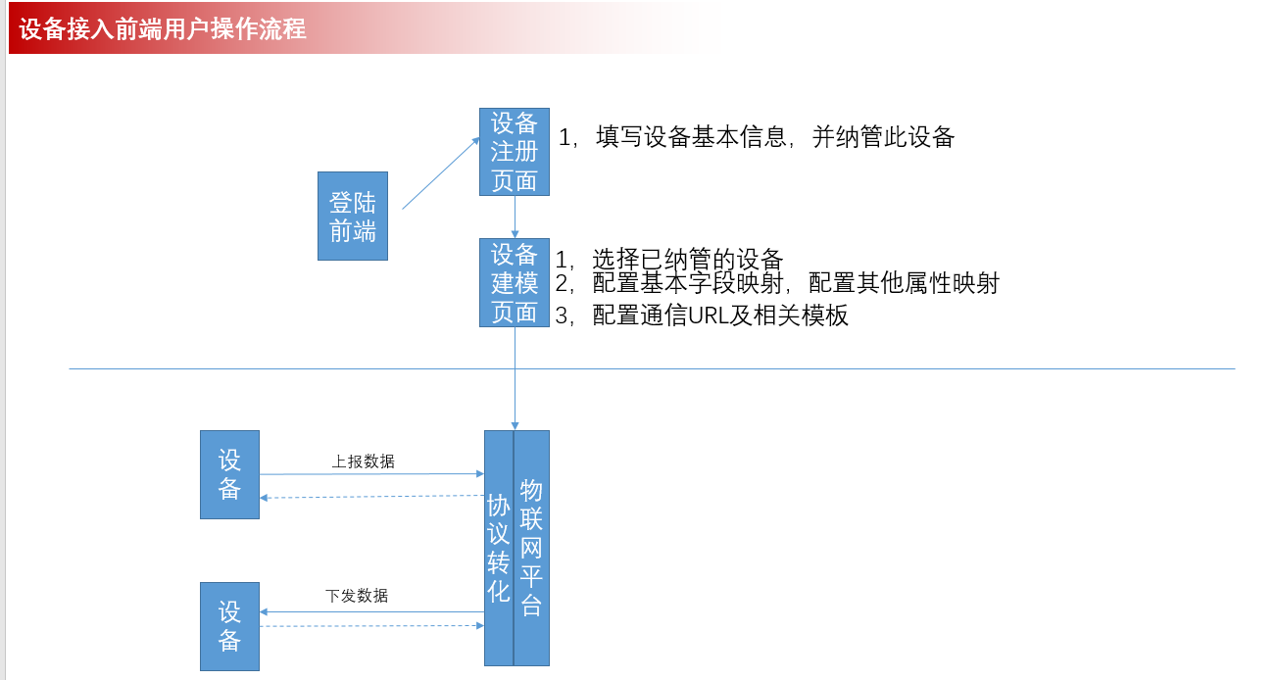
视图 | 注册设备页面 | 基本信息 |  | 其他信息 |  |  | 设备编号 | 其他字段 | 是否纳管
 |  | 包括设备的基本信息，厂商信息 |  |  |  |  | cxxxxxxx0.31 |  | 是1/否0 | 设备编号可以作为接入的时候的一个白名单认证，是业务提供的一个编号或唯一标识
 |  |  |  |  |  |  | cxxxxxxx0.31 |  | 是1/否0
 |  |  |  |  |  |  | cxxxxxxx0.31 |  | 是1/否0

 |  |  |  |  |  | mongodb

 | 设备模型页面

自动绑定属性
excel导入
自动绑定属性
 |  | 映射（新增） |  | 厂商名称 | B厂商 |  |  |  |  |  |  | 点击自动绑定，下面的映射字段和方法会自动填充，目前只适合盒子场景
 |  |  |  | 设备名称 | led1
 |  |  |  | 设备类型 | LED
 |  |  |  | 区域（或安装区域） | namespace1
 |  |  |  |  | 来源字段 |  | 本系统字段 |  | 中文描述 | 英文描述 |  | 可以考虑和上面的注册页面合并成一个页面
 |  |  |  | 基本属性映射： | a | ： | objectName |  | 设备名称 | xx
 |  |  |  |  | b | ： | status |  | 设备状态 | xx

 |  |  |  | 配置属性映射：
 |  |  |  |  | 来源字段 |  | 本系统字段 |  | 字段名称 | 英文描述
 |  |  |  |  | 灯光 | ： | light |  | 灯光 | xxx

 |  |  |  | 配置method映射：
 |  |  |  |  | 来源方法 |  | 本系统方法 |  | 名称 | 英文描述
 |  |  |  |  | setLight |  | _setLight |  | 设置调光值 |  |  | 开发可以放以后做
 |  |  |  |  | setDown |  | _setDown |  | 关灯
 |  |  |  | mongodb

 | 主题管理页面(列表)
 |  |  |  |  |  |  |  |  |  | 添加 +
 |  | 主题名称 | 消息类型 | 接口类型 | 消息格式 |  | 主题(发布/订阅） |  | 消息模板 |  | 区域
 | 例如： | 主题1 | 状态/消息 | 发布/订阅 | json | /公司编号/版本号/namespace1/iotpub/msg |  |  | { type:request data:{ deviceid:dg01 methods: [{method:xx, in:{属性：值，属性:值,...} out:[属性，属性...] }] } |  | namespace1 |  | 哪些设备通过哪些主题交互通信，是通过namespace来确定的
 | 字段名称 | topicName | status/message | pub/sub | formatType | topicUrl |  |  | messageTemplate |  | namespace |  | 应增加是否有效、创建人，修改人，创建修改时间字段

 |  |  |  | mongodb

